상품제안서
유썬앤레인 유썬 8K 5단 수동 경량 양우산(UPF50+) | 상품코드: S07544

 |  |  |  |  |  |  | 02-713-8555 | www.synergygift.co.kr
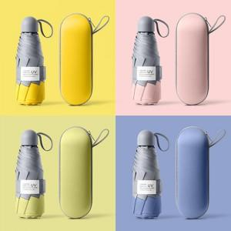

【상세/제작정보】 | <p>※몰드케이스 인쇄 별도 문의 바랍니다.</p>

【인쇄/포장옵션】 | 실크, 풀칼라, 원단1도인쇄 / 포장지포장

【공급단가】 | 수량 | 50~ | 100~ | 500~ | 1,000~ | 2,000~
*VAT별도 | 단가 | 11,960원 | 11,770원 | 11,500원 | 11,040원 | 10,580원

【상품 URL】 | https://www.synergygift.co.kr:443/src/goods_detail.php?gdno=18074

